積雪荷重に関する資料
積雪後の降雨を考慮した積雪荷重の強化に関する対応
積雪後の降雨を考慮した積雪荷重の強化について、割増係数を考慮した
積雪荷重を算定し、短期時の小梁・大梁応力について検討を行う。

□割増係数の算定
※国土交通省公布資料2による計算式を、下記のように抜粋した。
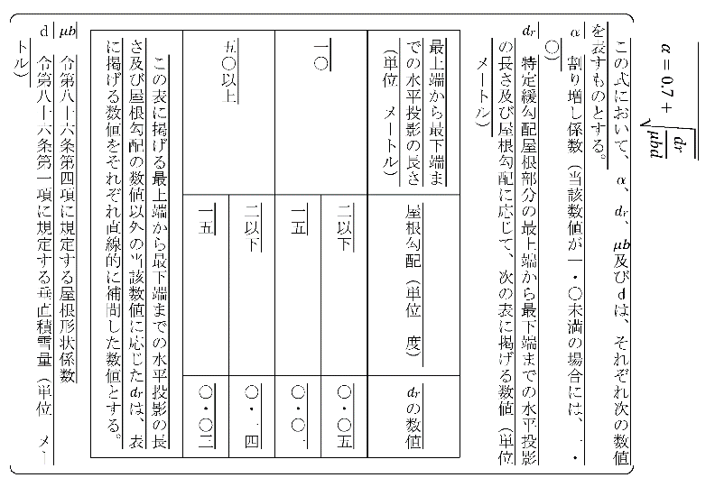

α＝0.7+√dr/(μb*d)
dr | 0.122 |  | ※直線補間した値を採用
棟から軒までの距離 | 32 | m | ※Y方向全長の0.5倍
μb＝√cos(2*Atan(β)) | 1.000
勾配 β | 0.013 |  | ※1/75勾配
d | 0.3 | m
α＝ | 1.34 |  | ※割増係数

